Agito A&O
火牙速刷打法 Oasis of the Maniacs - 2020/06/28 8:37 AM CDT
全員要點
- 開場不動，讓王衝刺的時候比較緊密，SS才有辦法一次兩隻
- 在雙子靠近時打進轉P，高機率把王的變身卡在下面

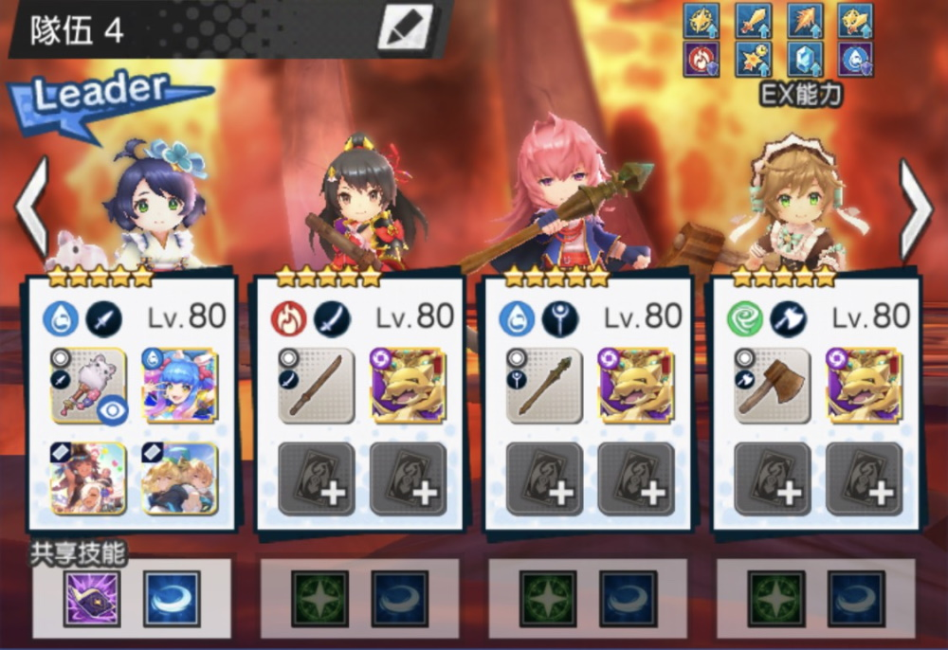


三葉要點
- SS 皇女可換庫豹，用皇女的開場要吃衝，庫豹不用 | - 注意燒、毒、濕、降防、靈感滿後再放SS (因為網路延遲問題，建議看教官SS3為準)
- SS 皇女 > 庫豹 | - 兩個三葉SS可以錯開的話，錯開放可以快1~2秒
- 打出15C(疾風怒濤)以後再放SS

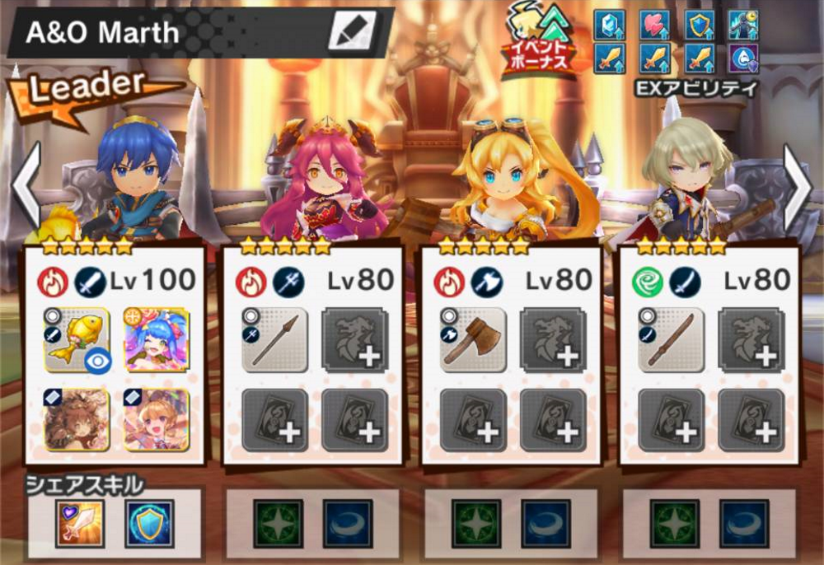
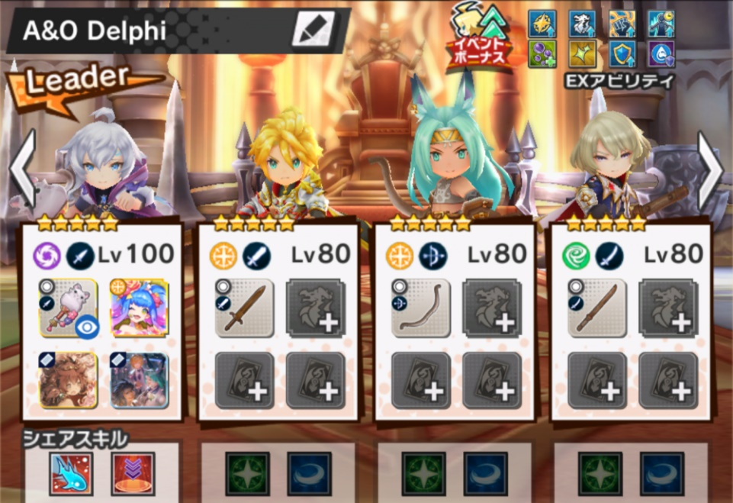



馬爾斯要點 / S3由耶、S4副團 | 德菲要點
- S3 > S4 > (吃衝) > 拉牢 > S1 > 滾去右下 > S4 > S2 > S3 (P1結束) | - P1: S1 > FS > S2 > S3 > S4 > S1 (S1要落在王腳下)
- 轉P看到紫圈後變龍(本體要被打) > 龍大後立刻躲牢 > 普5下放龍大II > 把龍弄掉 > | - P2: 紫圈變龍 > 拉牢 > (王靠中) > S1 > FS > S3 > S4
S1上燒 > S4 > S2 (結束) | - P2切記拉牢，增加穩度 (牢鎖定最遠)
 | - P1 P2 如果沒毒，補上以後再放濕(S3)，對於打手來說，濕(S3)是信號
 | - 必備 龍(阿薩為佳)、巧克、泳劍、增傷(悟淨為佳)，其餘可以不裝
影片參考: https://youtu.be/2vLxB4hdzao (馬24+3葉) https://youtu.be/CxLXB2hwYqU (馬24 + 德菲) | 更多相關資訊 / Q&A / 其他共鬥組合: http://rnnx.cc/gNXCr
打法大量參考NGA上第一種速刷法 | 圖片歡迎轉載

